Testes N regressão
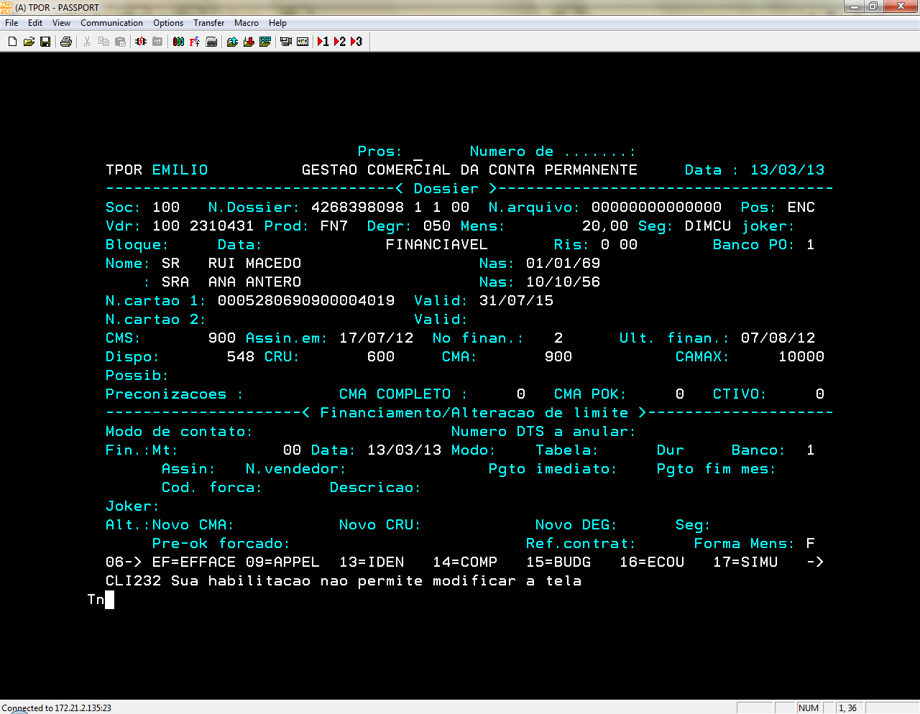
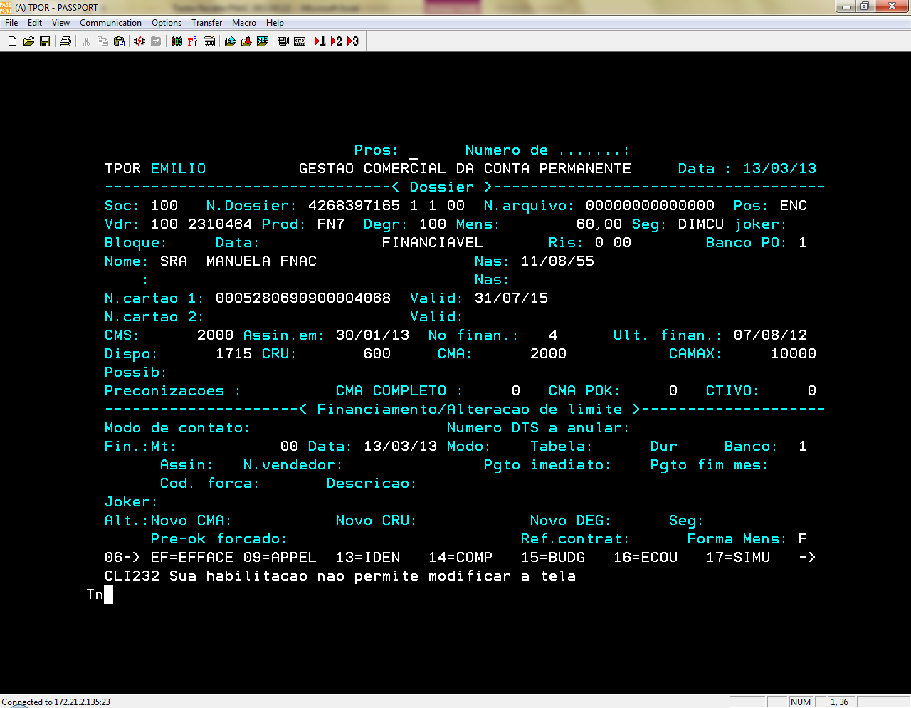
 | Vendedor: | FNAC CETELEM TESTE | VDR UNICRE: | 2311983
# | Cartão | Data | Modalidade | Montante | Autorização | Decisão | OK/NOK | Observações
 | 5280690900004019 | 2013-03-13 | consulta de Saldo | 548.00 € |  | RT | OK | Printscreen TREC
 | 5280690900004068 |  | consulta de Saldo | 1,715.59 € |  |  | OK | Printscreen TREC

Sheet1
